alle EUU
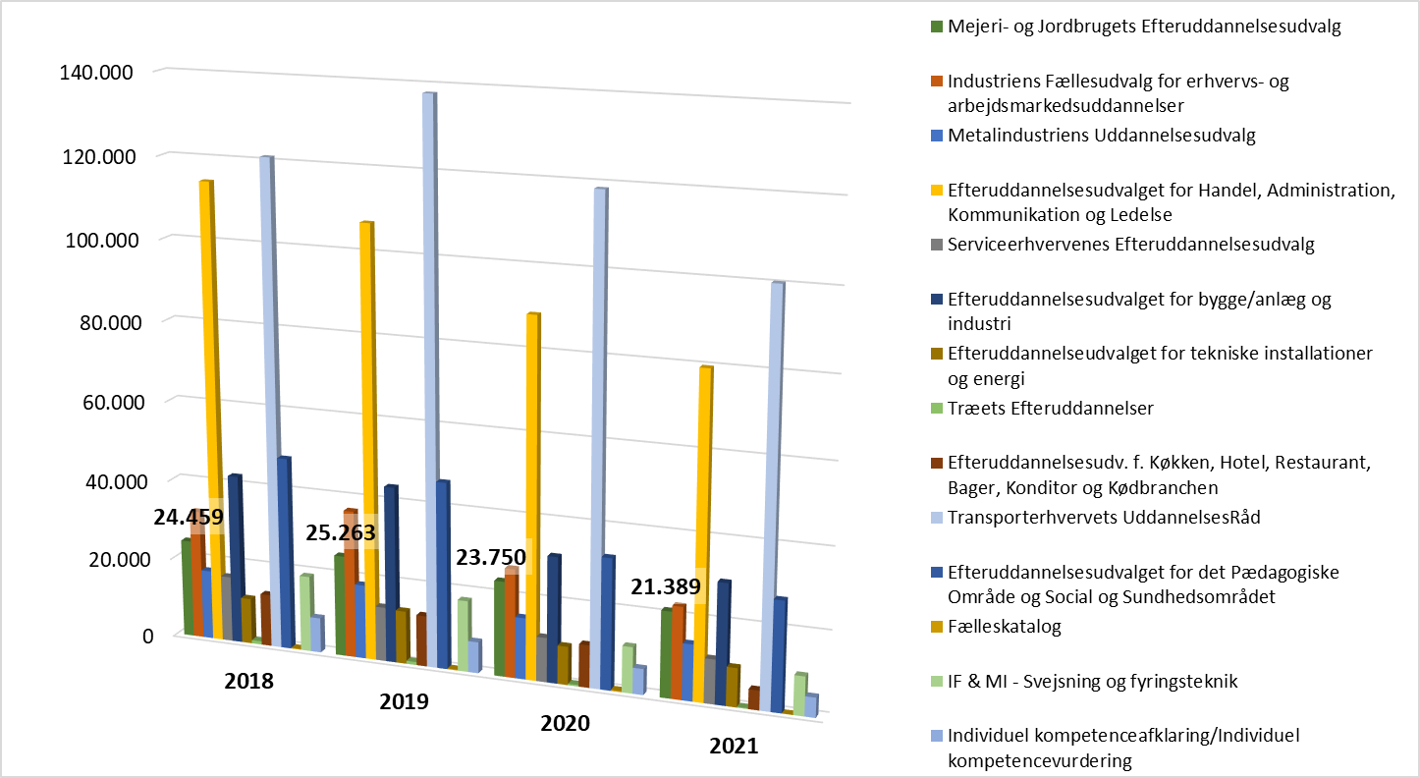
Antal kursusdeltagelser fordelt på Efteruddannelsesudvalg | 2018 | 2019 | 2020 | 2021 | stigning /fald 2018-2019 (pct) | stigning /fald 2019-2020 (pct) | stigning /fald 2020-2021 (pct) | stigning /fald 2019-2021 (pct)
Industriens Fællesudvalg for erhvervs- og arbejdsmarkedsuddannelser | 32,341 | 36,844 | 27,118 | 22,868 | 13.9 | -26.4 | -15.7 | -37.9
Metalindustriens Uddannelsesudvalg | 17,356 | 18,543 | 15,319 | 14,035 | 6.8 | -17.4 | -8.4 | -24.3
Efteruddannelsesudvalget for Handel, Administration, Kommunikation og Ledelse | 114,373 | 107,202 | 88,762 | 79,812 | -6.3 | -17.2 | -10.1 | -25.5
Serviceerhvervenes Efteruddannelsesudvalg | 16,428 | 13,568 | 11,081 | 11,036 | -17.4 | -18.3 | -0.4 | -18.7
Efteruddannelsesudvalget for bygge/anlæg og industri | 42,363 | 43,928 | 31,383 | 29,867 | 3.7 | -28.6 | -4.8 | -32.0
Efteruddannelseudvalget for tekniske installationer og energi | 11,437 | 13,227 | 9,562 | 9,643 | 15.7 | -27.7 | 0.8 | -27.1
Træets Efteruddannelser | 824 | 752 | 386 | 216 | -8.7 | -48.7 | -44.0 | -71.3
Mejeri- og Jordbrugets Efteruddannelsesudvalg | 24,459 | 25,263 | 23,750 | 21,389 | 3.3 | -6.0 | -9.9 | -15.3
Efteruddannelsesudv. f. Køkken, Hotel, Restaurant, Bager, Konditor og Kødbranchen | 13,068 | 12,700 | 10,611 | 4,874 | -2.8 | -16.4 | -54.1 | -61.6
Transporterhvervets UddannelsesRåd | 121,057 | 137,992 | 118,682 | 100,310 | 14.0 | -14.0 | -15.5 | -27.3
Efteruddannelsesudvalget for det Pædagogiske Område og Social og Sundhedsområdet | 48,189 | 46,500 | 32,628 | 27,276 | -3.5 | -29.8 | -16.4 | -41.3
Fælleskatalog | 197 | 205 | 288 | 52 | 4.1 | 40.5 | -81.9 | -74.6
IF & MI - Svejsning og fyringsteknik | 19,017 | 17,796 | 11,514 | 9,725 | -6.4 | -35.3 | -15.5 | -45.4
Individuel kompetenceafklaring/Individuel kompetencevurdering | 8,749 | 7,819 | 6,460 | 4,944 | -10.6 | -17.4 | -23.5 | -36.8
<ukendt> |  |  |  | 8,810
Hovedtotal | 469,858 | 482,339 | 387,544 | 344,857 | 2.7 | -19.7 | -11.0 | -28.5

MJE
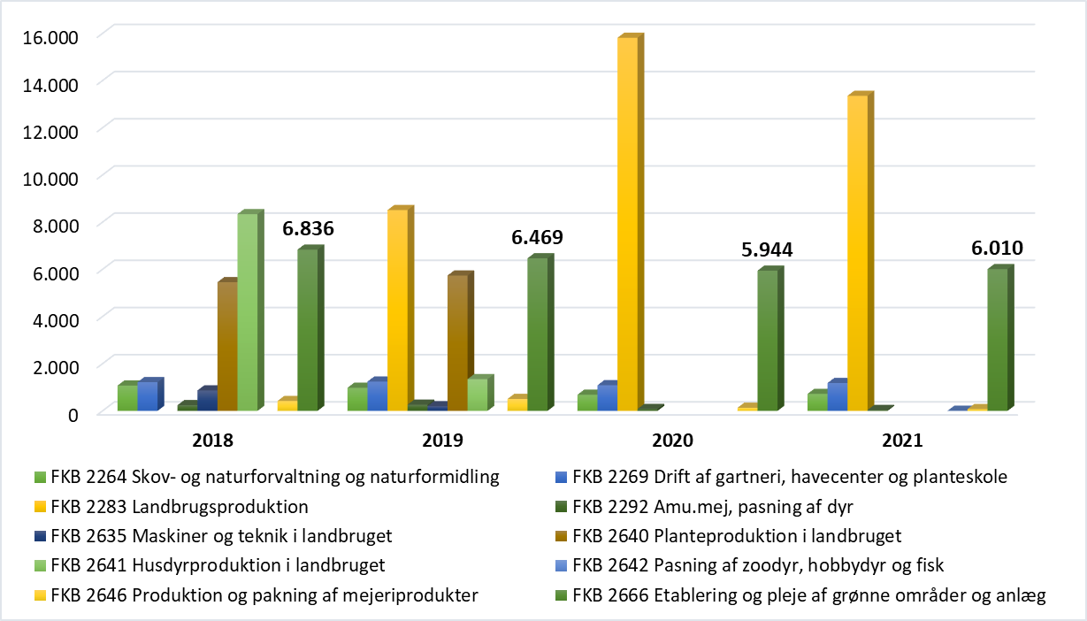
Antal kursusdeltagelser fordelt på Jobområde / FKB | 2018 | 2019 | 2020 | 2021 | stigning /fald 2018-2019 (pct) | stigning /fald 2019-2020 (pct) | stigning /fald 2020-2021 (pct) | stigning /fald 2019-2021 (pct)
FKB 2264 Skov- og naturforvaltning og naturformidling | 1,073 | 982 | 687 | 721 | -8.5 | -30.0 | 4.9 | -26.6
FKB 2269 Drift af gartneri, havecenter og planteskole | 1,218 | 1,244 | 1,087 | 1,181 | 2.1 | -12.6 | 8.6 | -5.1
FKB 2283 Landbrugsproduktion |  | 8,513 | 15,816 | 13,355 |  |  | -15.6
FKB 2292 Amu.mej, pasning af dyr | 244 | 264 | 83 | 39 | 8.2 | -68.6 | -53.0 | -85.2
FKB 2635 Maskiner og teknik i landbruget | 869 | 200 |  |  | -77.0 | -100.0
FKB 2640 Planteproduktion i landbruget | 5,457 | 5,738 |  |  | 5.1 | -100.0
FKB 2641 Husdyrproduktion i landbruget | 8,341 | 1,346 |  |  | -83.9 | -100.0
FKB 2642 Pasning af zoodyr, hobbydyr og fisk |  |  |  | 5
FKB 2646 Produktion og pakning af mejeriprodukter | 421 | 507 | 133 | 78 | 20.4 | -73.8 | -41.4 | -84.6
FKB 2666 Etablering og pleje af grønne områder og anlæg | 6,836 | 6,469 | 5,944 | 6,010 | -5.4 | -8.1 | 1.1 | -7.1
Total for Mejeri- og Jordbrugets Efteruddannelsesudvalg | 24,459 | 25,263 | 23,750 | 21,389 | 3.3 | -6.0 | -9.9 | -15.3

